其中洁具配置
科勒洁具配置
产品名称 | 产品型号 | 数量 | 图片 | 备注 | 尺寸
玫瑰金暗装花洒 | K-602015 | 4 |  | 高水压下有完美出水表现 亲氧水流技术升级，提供更酣畅雨淋体验 多样风格 | 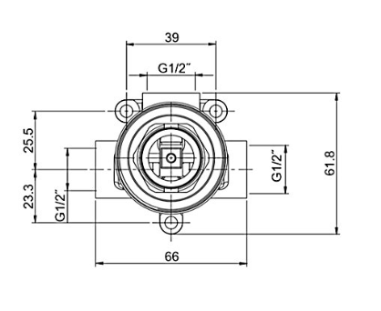
玫瑰金入墙龙头 | K-23485 | 5 |  | 设计灵感-圆与方的设计组合简洁明快，充满现代感的线条优雅精准，别致多变的光影效果，带来十足视觉的愉悦和趣味。进口陶瓷阀芯 充满自信的镀层 | 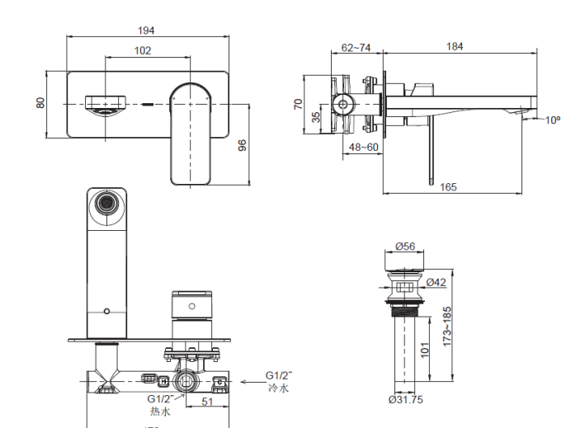
台下盆 | K-2889 | 7 |  | 大尺寸台下盆，加大加深，不易溅水，易清洁 长方形外观，清新简约，线条简单，易搭配 盆内使用空间大，适合各种日常用途，方便，实用 溢水孔设计，有效防止污水外溢
智能马桶 | K-603567 | 5 | 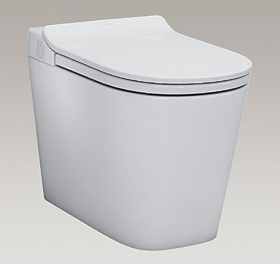 | 劲冲省水：环形劲旋水流，全面净洗缸体 智感除菌*：通过紫外线进行除菌，可有效去除99%以上细菌，确保喷管清洁；根据用户习惯智能识别除菌时段，方便安全不锈钢喷管，健康卫生：喷管采用304不锈钢材质制作空气净化,丰富水型, 加热法弧座圈：精准烘干：微波感应：自动开闭盖功能： 可选择离座后自动闭盖后冲水***：离座后先自动闭盖后自动冲水，避免触碰和防止缸体内细菌外溢，更科学卫生 长落座提醒：落座超过15分钟，自动鸣“滴”提示落座时间过长，帮助用户健康如厕 竖版遥控器，界面简洁 | 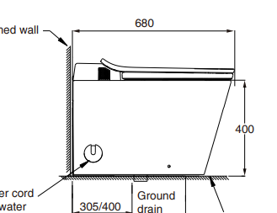
1.7米镶嵌铸铁浴缸 | K-602015 | 1 |  | 标准尺寸，适合大多数家庭安装 直线条，小弯角设计，彰显前卫和优雅 宽敞内部结构，舒适沐浴 平坦底部，方便站立和淋浴 | 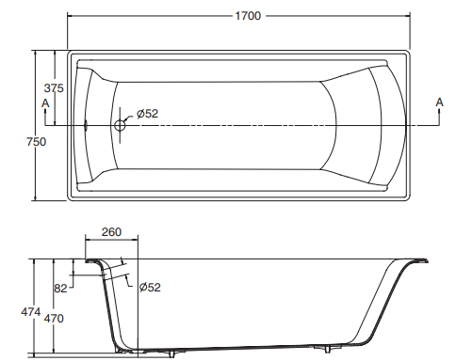
玫瑰金缸边龙头 | K-604690 | 1 |  | 设计灵感-圆与方的设计组合简洁明快，充满现代感的线条优雅精准，别致多变的光影效果，带来十足视觉的愉悦和趣味。 进口陶瓷阀芯
厨房抽拉龙头 | K-605932 | 3 |  | 手工之作 匠心精造 坚实板材 经久耐用 底部双重防护 降噪防冷凝 台面3.0mm不锈钢板材 易清洁滤篮设计倾倒厨余便利,台控开关，一按即排，轻松开关不脏手,双层过滤，不易堵塞,140mm大口径容纳更多厨余,带盖设计，美观清洁
手工不锈钢水槽 | K-611692 | 3 |  | 设计精练，通配性高 丝滑抽拉，顺畅体验 细密编织抽拉软管，顺滑抽拉，轻松省力 更有磁吸回弹装置，配合锤，精准回位 双功能出水 光泽镀层，闪耀家居 低铅铜材，呵护健康

